Geometria
Geometria dei clienti: tre proiezioni dello spazio 3D

Ogni punto rappresenta un cliente. I tre grafici mostrano proiezioni 2D dello stesso spazio a tre dimensioni. I gruppi sono gli stessi: cambiamo soltanto la coppia di assi osservata. Questo rende visibile l'idea che la segmentazione nasce dalla vicinanza geometrica fra profili commerciali.

Proiezione 1: spesa annua vs acquisti/mese
 | Occasionali | Abituali | Premium
Spesa | Frequenza | Premium |  | Spesa | Frequenza | Premium | Spesa | Frequenza | Premium
1,460 | 2.2 | 13.8% |  | 2,550 | 6.4 | 34.9% | 4,980 | 4.0 | 87.2%
1,110 | 1.1 | 21.4% |  | 3,140 | 6.8 | 39.4% | 6,690 | 2.3 | 94.0%
1,730 | 1.0 | 21.9% |  | 2,610 | 7.6 | 32.0% | 7,160 | 5.7 | 81.5%
1,710 | 1.5 | 12.1% |  | 2,740 | 7.6 | 35.4% | 6,220 | 4.5 | 89.3%
1,740 | 1.9 | 5.5% |  | 3,060 | 5.1 | 30.6% | 6,340 | 6.1 | 66.9%
1,230 | 2.8 | 5.9% |  | 3,030 | 7.0 | 42.7% | 5,840 | 4.5 | 73.5%
1,500 | 2.2 | 24.1% |  | 4,330 | 7.5 | 38.2% | 6,770 | 6.6 | 78.2%
1,660 | 1.8 | 32.4% |  | 3,210 | 4.3 | 22.3% | 6,780 | 7.6 | 68.2%
1,500 | 2.7 | 20.5% |  | 4,200 | 6.5 | 49.6% | 6,460 | 3.7 | 80.7%
1,550 | 2.6 | 8.2% |  | 3,460 | 5.0 | 34.0% | 7,880 | 4.4 | 65.9%
1,200 | 1.3 | 22.1% |  | 3,780 | 8.3 | 38.4% | 6,010 | 2.7 | 78.7%
1,470 | 1.9 | 19.7% |  | 3,430 | 5.9 | 20.8% | 8,310 | 4.4 | 96.2%
1,390 | 1.9 | 15.2% |  | 4,530 | 4.5 | 40.9% | 7,080 | 3.4 | 80.7%
1,730 | 2.1 | 10.8% |  | 3,390 | 6.8 | 33.5% | 5,830 | 5.5 | 76.8%
2,050 | 2.4 | 21.9% |  | 2,860 | 7.6 | 26.9% | 5,080 | 3.9 | 80.3%
Proiezione 2: spesa annua vs quota premium
 | Occasionali | Abituali | Premium
1,030 | 1.9 | 13.9% |  | 3,530 | 6.3 | 50.2% | 6,960 | 3.8 | 79.6%
1,190 | 1.4 | 12.7% |  | 3,000 | 6.9 | 17.9% | 6,720 | 3.8 | 83.8%
1,020 | 2.2 | 25.2% |  | 3,170 | 8.4 | 33.0% | 7,460 | 3.7 | 79.4%
1,590 | 1.8 | 14.5% |  | 4,880 | 6.8 | 44.3% | 6,610 | 4.9 | 86.8%
1,600 | 2.5 | 19.3% |  | 3,350 | 7.4 | 25.5% | 6,310 | 2.9 | 80.1%
1,820 | 1.8 | 18.6% |  | 4,290 | 6.0 | 28.7% | 6,930 | 4.9 | 80.4%
1,750 | 2.5 | 32.2% |  | 4,520 | 5.2 | 28.1% | 7,160 | 5.7 | 73.7%
1,690 | 0.8 | 2.0% |  | 3,040 | 5.7 | 32.0% | 7,160 | 4.1 | 75.1%
840 | 1.8 | 19.4% |  | 1,860 | 7.4 | 37.0% | 6,080 | 4.8 | 71.6%
2,050 | 1.9 | 6.0% |  | 4,110 | 7.6 | 34.5% | 6,500 | 6.7 | 59.2%

Proiezione 3: acquisti/mese vs quota premium
 | Occasionali | Abituali | Premium
Cluster | Segmento | Spesa media (€) | Acquisti/mese | Quota premium
1 | Occasionali | 1,504 | 1.9 | 16.8%
2 | Abituali | 3,443 | 6.6 | 34.0%
3 | Premium | 6,613 | 4.6 | 78.7%
 | Il centroide è il profilo medio del gruppo.

Grafico 3D
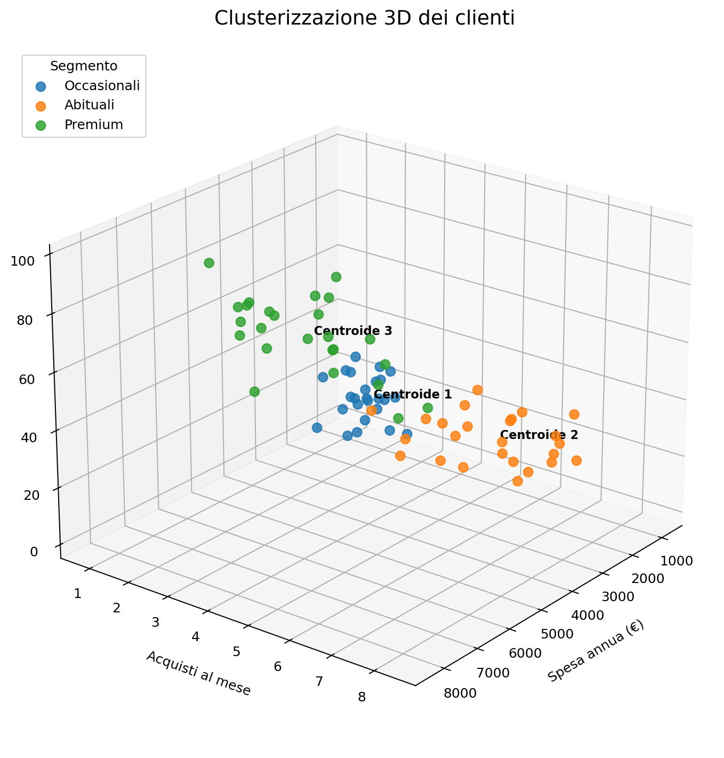
Clusterizzazione 3D dei clienti

Ogni punto rappresenta un cliente. Le tre coordinate sono: spesa annua, frequenza di acquisto e quota di acquisti premium. Le tre nuvole di punti mostrano geometricamente i segmenti individuati da K-means; la scritta 'Centroide' indica il profilo medio attorno al quale si concentra ciascun cluster.

